Прайс-Лист
 |  |  | www.newland.com.ua
 |  |  | www.opt.moda |  |  |  |  |  |  | 0 | 0.00
 |  |  | www.newland.com.ua/viber | optom@newland.com.ua
Бренд |  | Артикул | Товар | Колір | Код | Розмір | Ціна | Ціна зі знижкою | Залишок | Замовлення | Загальна сума
 | ДЛЯ ДІВЧИНКИ
 | Pure Children
 | КУРТКА
 | Pure Children | QT04 | Куртка Джинсова | Джинс; Бавовна75%,поліестер25%; З Капюшоном На Молнії;
 |  |  |  | блакитний |  |  | 11.80
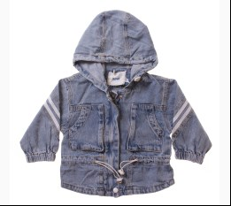
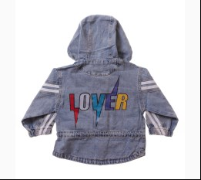
 |  |  |  | Ростовка | 932602 | 74, 80, 86, 92, 98 (5 шт) | 59.00 | 59.00 | 3

 | Verscon
 | КУРТКА
 | Verscon | 4163 | Куртка | Болонья; Поліестер100%+бавовна60%,поліестер40%;
 |  |  |  | пудровий |  |  | 20.30
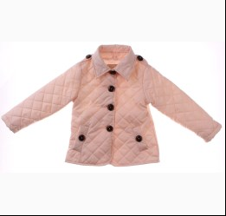
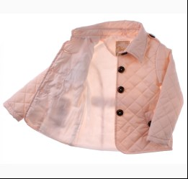
 |  |  |  | Ростовка | 908480 | 122, 128, 134, 140, 146 (5 шт) | 101.50 | 60.90 | 6

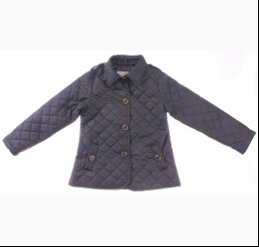
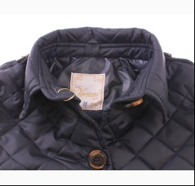
 |  |  |  | т-синій |  |  | 20.30
 |  |  |  | Ростовка | 908481 | 122, 128, 134, 140, 146 (5 шт) | 101.50 | 60.90 | 5

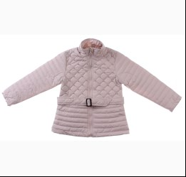
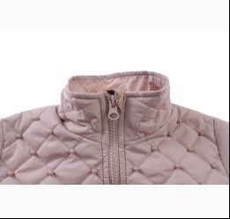
 | Verscon | 4195 | Куртка | Болонья; Поліестер100%;
 |  |  |  | сірий |  |  | 25.15
 |  |  |  | Ростовка | 908679 | 122, 128, 134, 140, 146 (5 шт) | 125.75 | 75.45 | 4

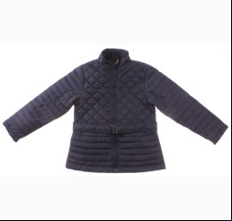
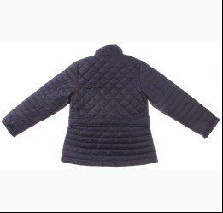
 |  |  |  | т-синій |  |  | 25.15
 |  |  |  | Ростовка | 908680 | 122, 128, 134, 140, 146 (5 шт) | 125.75 | 75.45 | 2

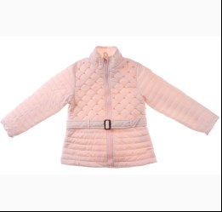
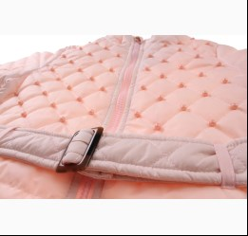
 | Verscon | 4123 | Куртка | Болонья; Поліестер100%;
 |  |  |  | с-рожевий |  |  | 23.85
 |  |  |  | Ростовка | 908670 | 92, 98, 104, 110, 116 (5 шт) | 119.25 | 71.55 | 2

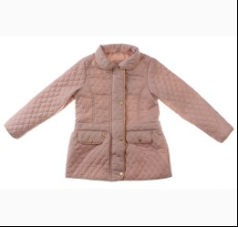
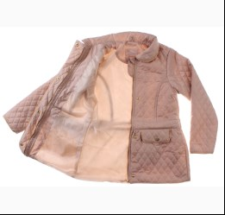
 | Verscon | 4215 | Куртка | Болонья; Поліестер100%;
 |  |  |  | бежевий |  |  | 23.20
 |  |  |  | Ростовка | 908682 | 122, 128, 134, 140, 146 (5 шт) | 116.00 | 69.60 | 5

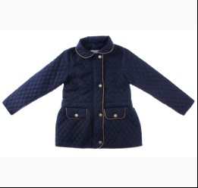
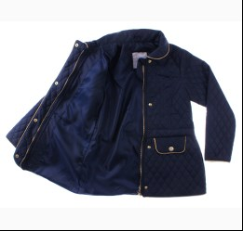
 |  |  |  | т-синій |  |  | 23.20
 |  |  |  | Ростовка | 908683 | 122, 128, 134, 140, 146 (5 шт) | 116.00 | 69.60 | 5

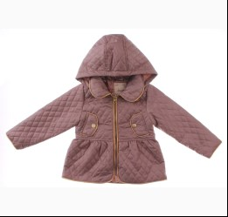
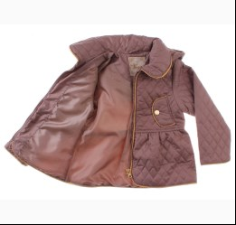
 | Verscon | 4171 | Куртка | Болонья; Поліестер100%;
 |  |  |  | коричневий |  |  | 18.85
 |  |  |  | Ростовка | 908674 | 92, 98, 104, 110, 116 (5 шт) | 94.25 | 56.55 | 2

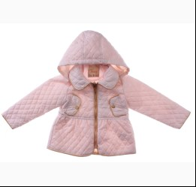
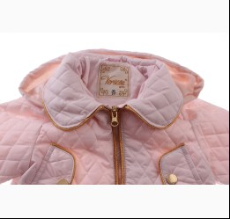
 |  |  |  | с-рожевий |  |  | 18.85
 |  |  |  | Ростовка | 908675 | 92, 98, 104, 110, 116 (5 шт) | 94.25 | 65.95 | 2

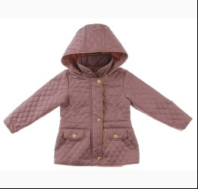
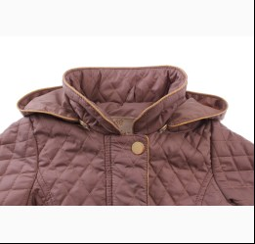
 | Verscon | 4214 | Куртка | Болонья; Поліестер100%;
 |  |  |  | коричневий |  |  | 21.90
 |  |  |  | Ростовка | 908681 | 92, 98, 104, 110, 116 (5 шт) | 109.50 | 65.70 | 1

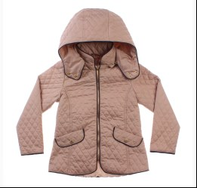
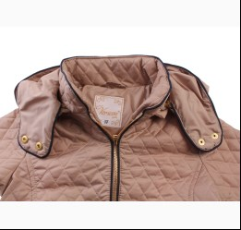
 | Verscon | 4213 | Куртка | Болонья; Поліестер100%;
 |  |  |  | бежевий |  |  | 24.55
 |  |  |  | Ростовка | 909417 | 122, 128, 134, 140, 146 (5 шт) | 122.75 | 73.65 | 1

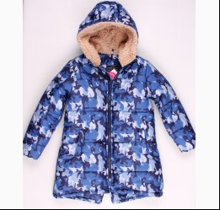
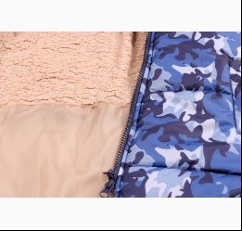
 | Verscon | 3406 | Куртка | Болонья; Поліестер100%;
 |  |  |  | індиго |  |  | 25.50
 |  |  |  | Ростовка | 902974 | 122, 128, 134, 140, 146, 152 (6 шт) | 153.00 | 91.80 | 2

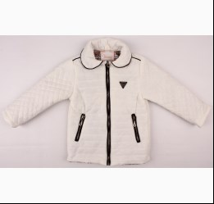
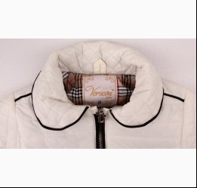
 | Verscon | 3152 | Куртка | Болонья; Нейлон100%;
 |  |  |  | кремовий |  |  | 19.15
 |  |  |  | Ростовка | 902964 | 92, 98, 104, 110, 116 (5 шт) | 95.75 | 57.45 | 2

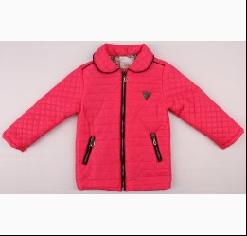
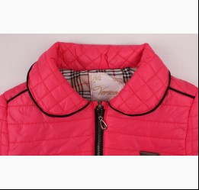
 |  |  |  | т-рожевий |  |  | 19.15
 |  |  |  | Ростовка | 902965 | 92, 98, 104, 110, 116 (5 шт) | 95.75 | 57.45 | 2

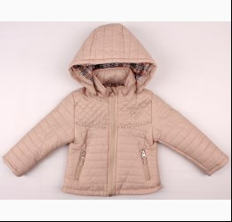
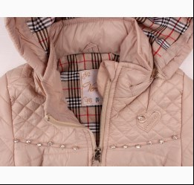
 | Verscon | 3174 | Куртка | Болонья; Поліестер100%; З Капюшоном;
 |  |  |  | бежевий |  |  | 20.90
 |  |  |  | Ростовка | 902967 | 92, 98, 104, 110, 116 (5 шт) | 104.50 | 62.70 | 1

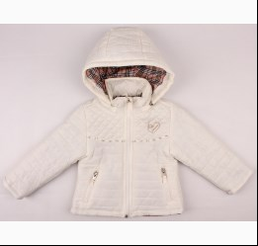
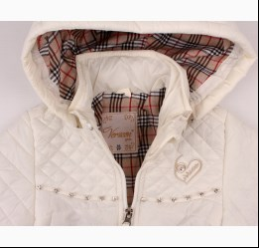
 |  |  |  | кремовий |  |  | 20.90
 |  |  |  | Ростовка | 902968 | 92, 98, 104, 110, 116 (5 шт) | 104.50 | 62.70 | 1

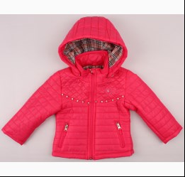
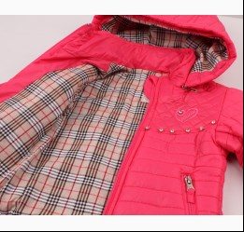
 |  |  |  | т-рожевий |  |  | 20.90
 |  |  |  | Ростовка | 902969 | 92, 98, 104, 110, 116 (5 шт) | 104.50 | 62.70 | 1

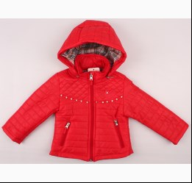
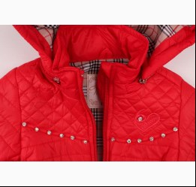
 |  |  |  | червоний |  |  | 20.90
 |  |  |  | Ростовка | 902970 | 92, 98, 104, 110, 116 (5 шт) | 104.50 | 62.70 | 4

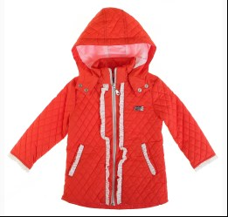
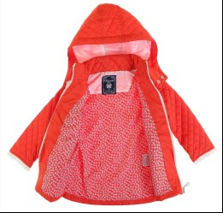
 | Verscon | 2133 | Куртка | Болонья; Поліестер100%;
 |  |  |  | помаранчевий |  |  | 21.41
 |  |  |  | Ростовка | 923668 | 92, 98, 104, 110, 116 (5 шт) | 107.05 | 64.25 | 1

 | Verscon | 2660 | Куртка | Болонья; Поліестер100%;
 |  |  |  | цикламен |  |  | 29.00
 |  |  |  | Ростовка | 923689 | 122 (1 шт) | 29.00 | 20.30 | 1

 | Verscon | 2716 | Куртка | Болонья; Поліестер100%;
 |  |  |  | яскраво-синій |  |  | 26.25
 |  |  |  | Ростовка | 923694 | 122 (1 шт) | 26.25 | 18.37 | 1

 | ДЛЯ ДІВЧИНКИ/ХЛОПЧИКА
 | Kurt
 | КУРТКА
 | Kurt | HT-580T | Ультратонкий Пуховик | Болонья; Поліестер100%;
 |  |  |  | синій |  |  | 11.90
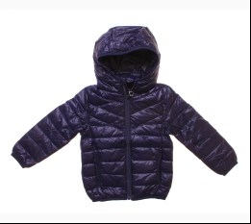
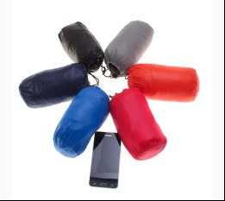
 |  |  |  | Ростовка | 920486 | 98, 104, 116 (3 шт) | 35.70 | 35.70 | 45

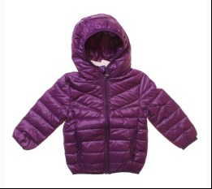
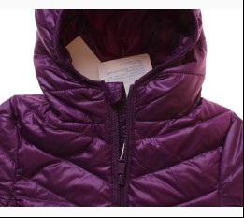
 |  |  |  | фіолетовий |  |  | 11.90
 |  |  |  | Ростовка | 920487 | 98, 104, 116 (3 шт) | 35.70 | 35.70 | 37

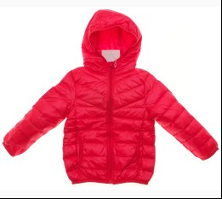
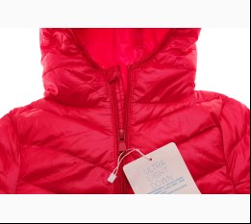
 |  |  |  | червоний |  |  | 11.90
 |  |  |  | Ростовка | 916474 | 98, 104, 116 (3 шт) | 35.70 | 35.70 | 35

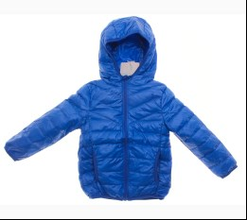
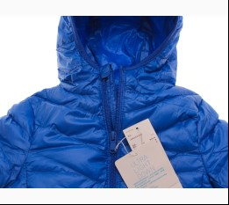
 | Kurt | HT-580T-3 | Ультратонкий Пуховик | Болонья; Поліестер100%;
 |  |  |  | яскраво-синій |  |  | 11.90
 |  |  |  | Ростовка | 920488 | 98, 104, 116 (3 шт) | 35.70 | 35.70 | 58

 | TOPnSKY
 | КУРТКА
 | TOPnSKY | 7009 | Куртка | Болонья; Поліестер100%; З Капюшоном;
 |  |  |  | сірий/синій |  |  | 19.90
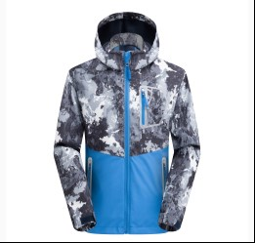
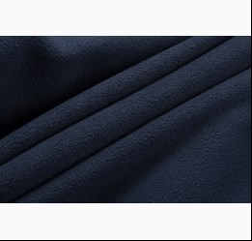
 |  |  |  | Ростовка | 941083 | 110, 116, 128, 140, 146 (5 шт) | 99.50 | 99.50 | 7

 |  |  |  | фуксія |  |  | 19.90
 |  |  |  | Ростовка | 941084 | 110, 116, 128, 140, 146 (5 шт) | 99.50 | 99.50 | 3

 |  |  |  | яскраво-синій/т-синій |  |  | 19.90
 |  |  |  | Ростовка | 941085 | 110, 116, 128, 140, 146 (5 шт) | 99.50 | 99.50 | 6

 | TOPnSKY | 7019 | Куртка | Болонья; Поліестер100%; З Капюшоном;
 |  |  |  | фуксія |  |  | 18.55
 |  |  |  | Ростовка | 943821 | 110, 116, 128, 140, 146, 158 (6 шт) | 111.30 | 111.30 | 1

 | ДЛЯ ХЛОПЧИКА
 | George
 | КУРТКА
 | George | 1704X | Куртка | Болонья; Поліестер100%;
 |  |  |  | антрацит |  |  | 34.50
 |  |  |  | Ростовка | 913568 | 104, 110, 116, 122, 128 (5 шт) | 172.50 | 172.50 | 2

 | Snowimage
 | КУРТКА
 | Snowimage | SICMY-G307 | Куртка | Болонья; Поліестер100%;
 |  |  |  | т-синій |  |  | 24.90
 |  |  |  | Ростовка | 902926 | 110, 116, 122, 128, 134 (5 шт) | 124.50 | 74.70 | 1

 | Snowimage | SICMY-S403 | Куртка | Болонья; Поліестер100%;
 |  |  |  | зелений |  |  | 40.10
 |  |  |  | Ростовка | 902932 | 140, 146, 152, 158, 164 (5 шт) | 200.50 | 120.30 | 3

 |  |  |  | т-синій |  |  | 40.10
 |  |  |  | Ростовка | 902933 | 140, 146, 152, 158, 164 (5 шт) | 200.50 | 140.35 | 2

 | Snowimage | SICMY-S404 | Куртка | Болонья; Поліестер100%;
 |  |  |  | сірий |  |  | 40.10
 |  |  |  | Ростовка | 902934 | 140, 146, 152, 158, 164 (5 шт) | 200.50 | 120.30 | 1

 | Snowimage | SICMY-S409 | Куртка | Болонья; Поліестер100%;
 |  |  |  | хакі |  |  | 34.85
 |  |  |  | Ростовка | 902937 | 140, 146, 152, 158, 164 (5 шт) | 174.25 | 104.55 | 1

 | Tongs
 | КУРТКА
 | Tongs | 2044 | Куртка | Велюр; Бавовна100%; З Капюшоном На Молнії;
 |  |  |  | мятний |  |  | 8.70
 |  |  |  | Ростовка | 932290 | 62, 68, 74 (3 шт) | 26.10 | 26.10 | 1

 | Tongs | 2667 | Куртка | Трикотаж; Бавовна100%; З Капюшоном На Молнії;
 |  |  |  | зелений |  |  | 5.35
 |  |  |  | Ростовка | 936801 | 62, 68, 74, 80 (4 шт) | 21.40 | 21.40 | 1

 | TOPnSKY
 | КУРТКА
 | TOPnSKY | 4015JH | Куртка | Болонья; Поліестер100%; З Капюшоном;
 |  |  |  | синій |  |  | 19.00
 |  |  |  | Ростовка | 943815 | 110, 116, 128, 140, 146 (5 шт) | 95.00 | 95.00 | 2

 | Verscon
 | КУРТКА
 | Verscon | 4162 | Куртка | Болонья; Поліестер100%+бавовна60%,поліестер40%;
 |  |  |  | салатовий |  |  | 20.40
 |  |  |  | Ростовка | 908478 | 122, 128, 134, 140, 146 (5 шт) | 102.00 | 61.20 | 3

 |  |  |  | т-синій |  |  | 20.40
 |  |  |  | Ростовка | 908479 | 122, 128, 134, 140, 146 (5 шт) | 102.00 | 71.40 | 2

 | Verscon | 4261 | Куртка | Болонья; Поліестер100%+бавовна60%,поліестер40%;
 |  |  |  | жовтий |  |  | 20.00
 |  |  |  | Ростовка | 908692 | 122, 128, 134, 140, 146 (5 шт) | 100.00 | 60.00 | 1

 |  |  |  | синій |  |  | 20.00
 |  |  |  | Ростовка | 908693 | 122, 128, 134, 140, 146 (5 шт) | 100.00 | 60.00 | 6

 |  |  |  | червоний |  |  | 20.00
 |  |  |  | Ростовка | 908695 | 122, 128, 134, 140, 146 (5 шт) | 100.00 | 60.00 | 2

 | Verscon | 4262 | Куртка | Болонья; Поліестер100%+бавовна60%,поліестер40%;
 |  |  |  | синій |  |  | 19.60
 |  |  |  | Ростовка | 908696 | 122, 128, 134, 140, 146 (5 шт) | 98.00 | 68.60 | 2

 | Verscon | 4168 | Куртка | Болонья; Поліестер100%+бавовна60%,поліестер40%;
 |  |  |  | блакитний |  |  | 18.00
 |  |  |  | Ростовка | 908672 | 92, 98, 104, 110, 116 (5 шт) | 90.00 | 54.00 | 5

 |  |  |  | синій |  |  | 18.00
 |  |  |  | Ростовка | 908673 | 92, 98, 104, 110, 116 (5 шт) | 90.00 | 54.00 | 2

 | Verscon | 3196 | Куртка | Болонья; Поліестер100%+бавовна60%,поліестер40%; З Капюшоном;
 |  |  |  | т-синій |  |  | 14.41
 |  |  |  | Ростовка | 923551 | 92, 98, 104, 110, 116 (5 шт) | 72.05 | 43.25 | 1

 | Verscon | 3439 | Куртка | Болонья; Поліестер100%; З Капюшоном;
 |  |  |  | червоний |  |  | 17.85
 |  |  |  | Ростовка | 902979 | 92, 98, 104, 110, 116, 122 (6 шт) | 107.10 | 74.94 | 2

 | Verscon | 3632 | Куртка | Болонья; Нейлон100%;
 |  |  |  | т-синій |  |  | 18.90
 |  |  |  | Ростовка | 903030 | 122, 128, 134, 140, 146 (5 шт) | 94.50 | 61.40 | 4

 | Verscon | 3608 | Куртка | Болонья; Поліестер100%+бавовна60%,поліестер40%; З Капюшоном;
 |  |  |  | бежевий |  |  | 17.85
 |  |  |  | Ростовка | 903022 | 92, 98, 104, 110, 116 (5 шт) | 89.25 | 58.00 | 1

 |  |  |  | блакитний |  |  | 17.85
 |  |  |  | Ростовка | 903023 | 92, 98, 104, 110, 116 (5 шт) | 89.25 | 53.55 | 4

 | Verscon | 3604 | Куртка | Болонья; Поліестер100%+бавовна60%,поліестер40%;
 |  |  |  | синій |  |  | 18.50
 |  |  |  | Ростовка | 903019 | 92, 98, 104, 110, 116 (5 шт) | 92.50 | 55.50 | 4

 |  |  |  | т-синій |  |  | 18.50
 |  |  |  | Ростовка | 903020 | 92, 98, 104, 110, 116 (5 шт) | 92.50 | 55.50 | 8

 |  |  |  | червоний |  |  | 18.50
 |  |  |  | Ростовка | 903021 | 92, 98, 104, 110, 116 (5 шт) | 92.50 | 55.50 | 7

 | Verscon | 3721 | Куртка | Болонья; Поліестер100%+бавовна60%,поліестер40%;
 |  |  |  | с-сірий |  |  | 20.40
 |  |  |  | Ростовка | 903039 | 122, 128, 134, 140, 146 (5 шт) | 102.00 | 61.20 | 2

 |  |  |  | синій |  |  | 20.40
 |  |  |  | Ростовка | 903040 | 122, 128, 134, 140, 146 (5 шт) | 102.00 | 61.20 | 7

 |  |  |  | т-синій |  |  | 20.40
 |  |  |  | Ростовка | 903041 | 122, 128, 134, 140, 146 (5 шт) | 102.00 | 61.20 | 6

 |  |  |  | червоний |  |  | 20.40
 |  |  |  | Ростовка | 903042 | 122, 128, 134, 140, 146 (5 шт) | 102.00 | 66.30 | 5

 | Xys
 | КУРТКА
 | Xys | QT07 | Куртка | Плащовка; Поліестер100%; З Капюшоном На Молнії;
 |  |  |  | т-синій/сірий |  |  | 11.80
 |  |  |  | Ростовка | 932634 | 110, 116, 122, 128, 134 (5 шт) | 59.00 | 35.40 | 3

 |  |  |  |  |  |  |  |  |  |  | #

 | Україна, м. Київ, вул. Куренівська, 18 (ст.м. Почайна(колишня Петрівка))

 |  | АЛЛА | МТС +38(095) 113 36 57, КИЇВСТАР +38(098) 100 50 04
 |  | ЮЛЯ ТАРАСОВА | МТС +38(095) 389 35 97, КИЇВСТАР +38(098) 534 78 78
 |  | КАТЯ | МТС +38(095) 113 36 75, КИЇВСТАР +38(098) 100 50 03
 |  | ЮЛЯ МІРОШНІКОВА | МТС +38(095) 113 36 71, КИЇВСТАР +38(098) 100 50 07
 |  |  |  |  | тел. Офісу: | +380 (044) 363 10 12
 |  |  |  |  | e-mail: | optom@newland.com.ua
 |  |  |  |  | наш сайт: | Newland.com.ua

 | Прайс-лист сформовано: 20.08.2022 2:18:10

 | Стать: | для дівчинки; для дівчинки/хлопчика; для хлопчика; | .
 | Сезон: | Весна; Зима; Літо; Осінь; Цілий рік; | .
 | Бренди: | Achti; Agb Anpa; Agba; Ain; Al manar for graphic arts; Alrey; Amal; Anna Club; Anpa; Ao Jie; Arial Lapsi; Aurora; A-Yugi; Aziz; Baby Patini; Bady Junior; Barbaras; Barbie; Bburago; BCK; Bebetto; Bebitof; Bebizia; Bed-ka; Belle; Bestway; Betis; Bexa; Biba Toys; Bibaby; Bibo; Bimbi; Bimini; BiyoKids; BlueKey; Blueland; Boinc; Bontino; Boss-x; Brats; Breeze; BreeZZe; Brix; Bross Socks; Buble; Buding; Buonumare; Bushra; Buude Kids; BuzzBeeToy; Calypso; Camellia; Canpol; Caprice; Caring Corners; Champs; Chap Mei; Chatimals; Chicco; China; Cimpa; Cloise; Colors Land; Crayola; Daymod; Dembo House; DeNiz; Disney Toy; DMB; Donella; Dulcop; E Plus M; Edison; Educa; Elnino; Elvi; Eunomia; Family Fun; Fancy; Faro; Fido; First kids; Fisher Price; Flavien; Fortune; Foshan; Gajatex; Gamer; Gatta; Gemar Balloons; George; Gigo; Gloves; Golden Bright; Gonher; Grand; Grans; HA; Haknur; Halsall; Harput; Hasbro; Hello Kitty; Herdal; Hilco; Hot Wheel; Imaj Time; Intex; Jack Point; Jamix; JDL; Jindi Tie; Joi; Kamea; Kat; Kawah; Keel Toys; Keyzi; KiddieLand; Kitti; Kraft; Kurt; La Mona; Lakids; Lanard; Lava; Lilus; Little Life; Lotex Kids; Lovetti; Lucky Life; Luraxi; Magrof; Maisto; Margot; Matilda; Meccano; Mega Bloks; Mille; MiniWorld; Mizgin; Mondo; Monili; Motion; Moxie; Mutlu; My Scene; MyMio; Nanica; Nikko; Nikola; Ninos Alegres; Nixor Sport; Ocie; Oztas; Panolino; Pati City; Pedaliza; PeriMasali; Piatnik; Pitiki; PlayGo; Politano; Pop Fashion; Potex; Poyraz; Princess Lili; Pure Children; Qiy; Quercetti; Rain Life; Rama; Ravensburger; Reima; Reward; RG; Roadbot; Rodeng; Sanja; Sarban; Selay; Sercino; SES; Sesto; Sevim; Shaton; Shrek; Shukoko; Silver Spoon; Silverlit; SJW; SkyMax; SLY; Smile; Snowimage; Soobe; Sport Tech; SP-Show; Startright; Taf Toys; Teeny Tiny; Tivido; Tolo; Tomy; Tongs; Toontoy; TOPnSKY; Tossy; Trudi; Tugi; UCS; Ugur; Uni Fortune; Valenza; Verscon; Vitmo; Vladi Toys; Vtech; Wader; Waikiki; Welly Autotime; Wendy; Wenice; WNL; Wola; X-Bot; Xgs; Xia; Xin; Xse; Xys; | .

